Sheet1
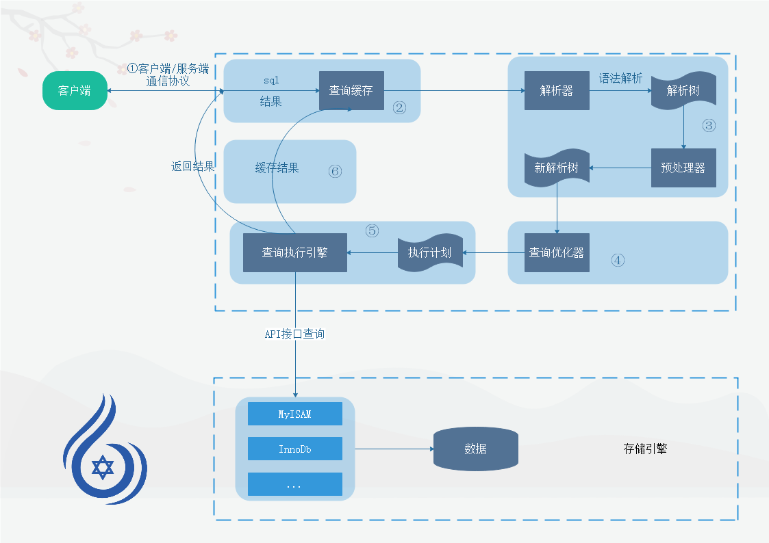
MySQL大体结构

1.连接层
 | ①：校验用户密码；②：对连接的用户分配线程以方便管理；③：对数据库表的操作权限校验；④：返回连接id

2.SQL层
 | ① SQL解析器：根据查询的SQL语句将SQL分为小token
 | SQL语句为：select * from user where id > 20 and status = 1 and (age > 20 or sex = 0 )
 | SQL解析为：select , * , from , user , where , id , > , 20 , and , status , = , 1 , and , ( , age , > , 20 , or , sex , = , 0 , )
 |  |  | SQL解析树
 |  |  |  | where

 |  | and |  | and |  | and

 |  | > |  | = |  | or

 |  | id 10 |  | status 1 | > |  | =

 |  |  |  |  | age 20 |  | sex 0

 | ② SQL优化器：根据解析树，选择合适的执行计划【这个计划不一定是最优的】，
 |  | 获取[所查询所有表的]表结构信息：字段信息，字段类型，储存位置，索引信息
 |  | 根据解析树进行条件过滤：主要过滤一些没有意义的查询，如：1=1
 |  | 根据索引信息，来确定/判断执行计划
 |  | 执行这个计划，再以索引以及条件等进行过滤

